FREQUÊNCIA CARACTERÍSTICA
03. Com que frequência você vai à sorveteria? | 11. O que você leva em consideração na hora de escolher uma sorveteria para frequentar? (RM) | 11. O que você leva em consideração na hora de escolher uma sorveteria para frequentar? (RM) | Coluna 1 | 03. Com que frequência você vai à sorveteria? | Coluna 2
Uma vez por semana | Aquela com a maior variedade de sabores | A mais próxima a mim | 14 | 20 | A cada quinze dias
A cada três meses | A mais próxima a mim | A mais próxima a mim, A que apresenta o menor preço | 2 | 4 | A cada seis meses
A cada três meses | Aquela com a maior variedade de sabores | A mais próxima a mim, A que apresenta o menor preço, Aquela com a maior variedade de sabores | 2 | 27 | A cada três meses
De duas a três vezes por semana | Aquela com mais indicações de amigos/conhecidos | A mais próxima a mim, Aquela com a maior variedade de sabores | 2 | 7 | De duas a três vezes por semana
Uma vez por mês | Aquela com mais indicações de amigos/conhecidos | A que apresenta o menor preço | 6 | 1 | Seis vezes por semana
De duas a três vezes por semana | A mais próxima a mim, Aquela com a maior variedade de sabores | A que apresenta o menor preço, Aquela com a maior variedade de sabores | 1 | 30 | Uma vez por mês
A cada três meses | Aquela com mais indicações de amigos/conhecidos, Aquela com a maior variedade de sabores | Aquela com a maior variedade de sabores | 13 | 13 | Uma vez por semana
Uma vez por semana | A mais próxima a mim, A que apresenta o menor preço, Aquela com a maior variedade de sabores | Aquela com mais indicações de amigos/conhecidos | 32
Uma vez por mês | Aquela com mais indicações de amigos/conhecidos, Aquela com a maior variedade de sabores | Aquela com mais indicações de amigos/conhecidos, A mais próxima a mim | 6
Uma vez por mês | A mais próxima a mim | Aquela com mais indicações de amigos/conhecidos, A mais próxima a mim, A que apresenta o menor preço | 1
A cada três meses | Aquela com mais indicações de amigos/conhecidos, A mais próxima a mim, A que apresenta o menor preço, Aquela com a maior variedade de sabores | Aquela com mais indicações de amigos/conhecidos, A mais próxima a mim, A que apresenta o menor preço, Aquela com a maior variedade de sabores | 2
A cada quinze dias | Aquela com a maior variedade de sabores | Aquela com mais indicações de amigos/conhecidos, A mais próxima a mim, Aquela com a maior variedade de sabores | 5
Uma vez por semana | Aquela com a maior variedade de sabores | Aquela com mais indicações de amigos/conhecidos, A que apresenta o menor preço | 1
Uma vez por mês | A mais próxima a mim | Aquela com mais indicações de amigos/conhecidos, A que apresenta o menor preço, Aquela com a maior variedade de sabores | 1
Uma vez por semana | A mais próxima a mim | Aquela com mais indicações de amigos/conhecidos, Aquela com a maior variedade de sabores | 14
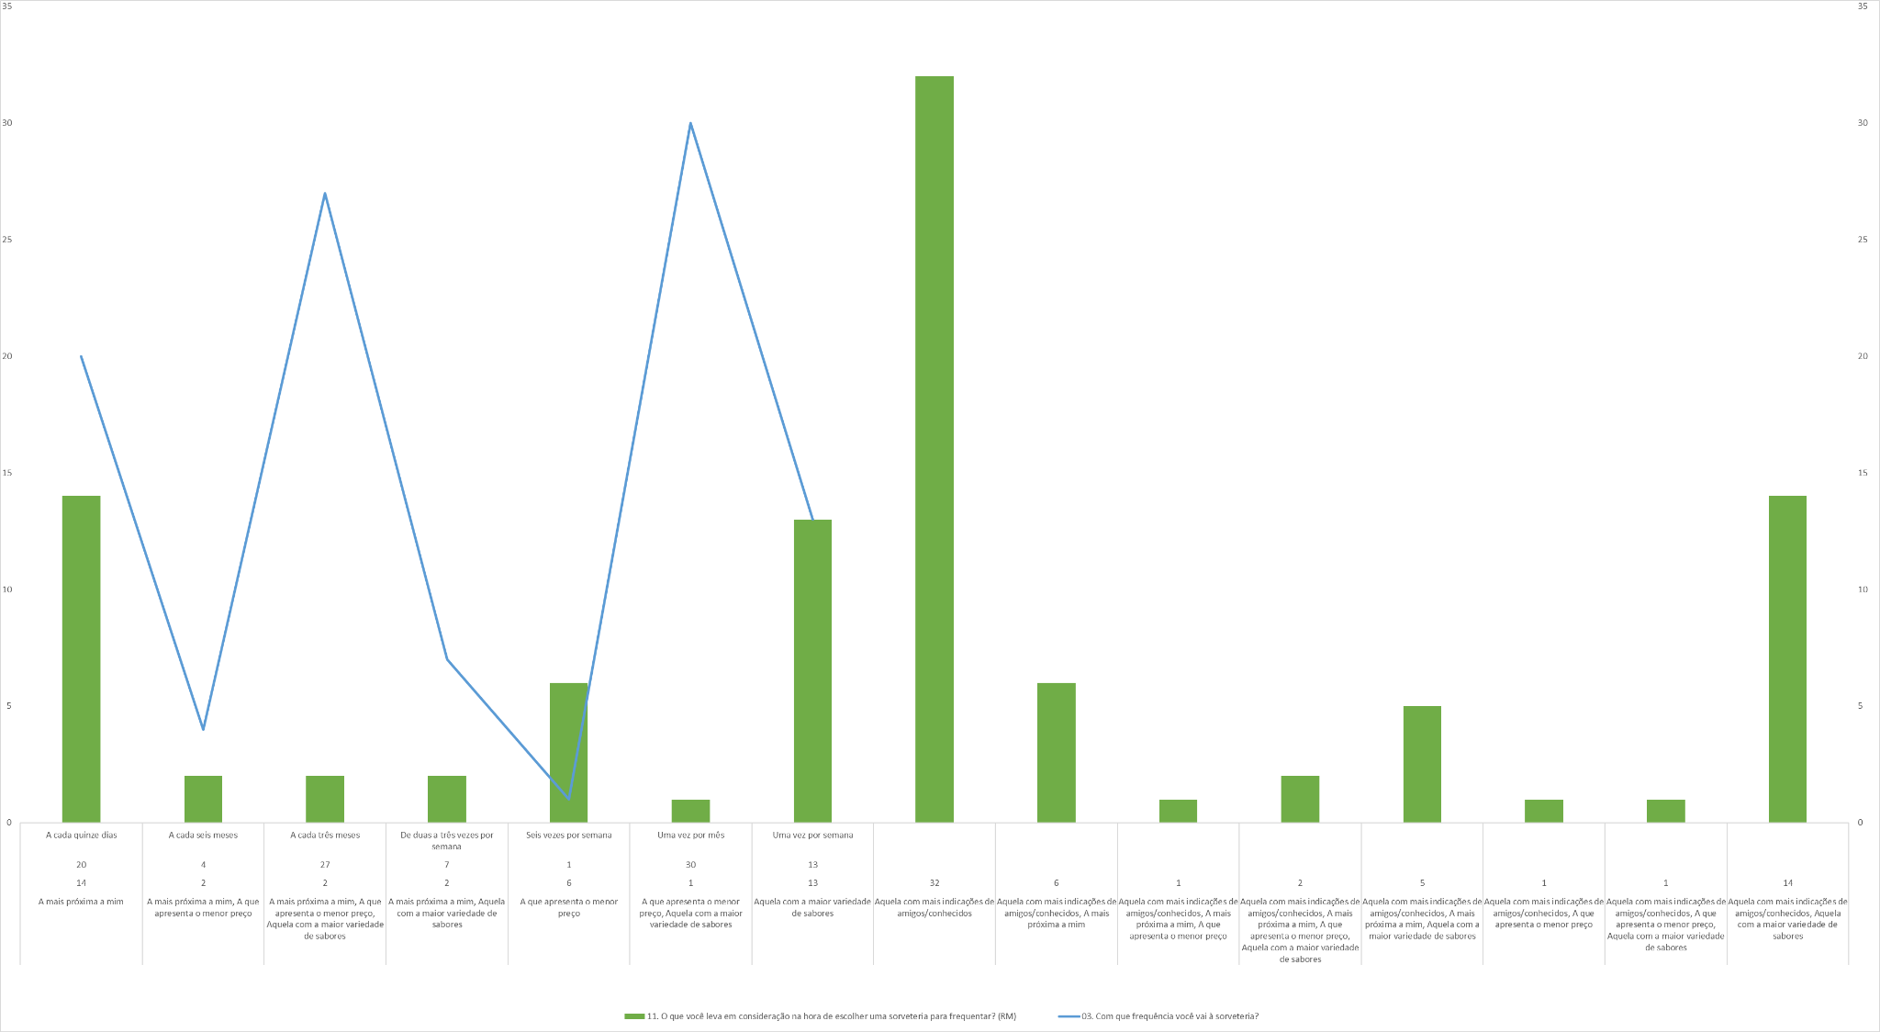
Uma vez por semana | Aquela com mais indicações de amigos/conhecidos, Aquela com a maior variedade de sabores
De duas a três vezes por semana | Aquela com mais indicações de amigos/conhecidos
Uma vez por semana | Aquela com mais indicações de amigos/conhecidos
A cada três meses | Aquela com mais indicações de amigos/conhecidos
Uma vez por semana | A que apresenta o menor preço, Aquela com a maior variedade de sabores
A cada três meses | Aquela com mais indicações de amigos/conhecidos
Uma vez por mês | Aquela com a maior variedade de sabores
Uma vez por mês | Aquela com a maior variedade de sabores
De duas a três vezes por semana | Aquela com mais indicações de amigos/conhecidos
A cada três meses | Aquela com a maior variedade de sabores
Uma vez por mês | A mais próxima a mim, A que apresenta o menor preço
A cada três meses | Aquela com a maior variedade de sabores
Uma vez por mês | Aquela com mais indicações de amigos/conhecidos
A cada três meses | Aquela com mais indicações de amigos/conhecidos
Uma vez por mês | Aquela com mais indicações de amigos/conhecidos, Aquela com a maior variedade de sabores
A cada quinze dias | Aquela com mais indicações de amigos/conhecidos
A cada quinze dias | Aquela com mais indicações de amigos/conhecidos, Aquela com a maior variedade de sabores
A cada três meses | A que apresenta o menor preço
Uma vez por mês | Aquela com mais indicações de amigos/conhecidos
A cada três meses | A mais próxima a mim, A que apresenta o menor preço, Aquela com a maior variedade de sabores
Uma vez por mês | Aquela com a maior variedade de sabores
A cada três meses | Aquela com a maior variedade de sabores
A cada quinze dias | Aquela com a maior variedade de sabores
A cada quinze dias | Aquela com mais indicações de amigos/conhecidos, A mais próxima a mim, A que apresenta o menor preço, Aquela com a maior variedade de sabores
Uma vez por mês | A que apresenta o menor preço
Uma vez por semana | A mais próxima a mim
A cada três meses | A mais próxima a mim
A cada quinze dias | A mais próxima a mim, Aquela com a maior variedade de sabores
A cada três meses | Aquela com a maior variedade de sabores
A cada seis meses | A que apresenta o menor preço
Uma vez por mês | Aquela com mais indicações de amigos/conhecidos
A cada seis meses | Aquela com mais indicações de amigos/conhecidos
Uma vez por mês | Aquela com mais indicações de amigos/conhecidos, A mais próxima a mim, Aquela com a maior variedade de sabores
Uma vez por semana | Aquela com mais indicações de amigos/conhecidos
Uma vez por mês | Aquela com mais indicações de amigos/conhecidos, A mais próxima a mim, Aquela com a maior variedade de sabores
Uma vez por mês | A mais próxima a mim, A que apresenta o menor preço
Uma vez por semana | Aquela com mais indicações de amigos/conhecidos, Aquela com a maior variedade de sabores
A cada três meses | Aquela com mais indicações de amigos/conhecidos, A mais próxima a mim, Aquela com a maior variedade de sabores
A cada quinze dias | Aquela com mais indicações de amigos/conhecidos
A cada quinze dias | Aquela com mais indicações de amigos/conhecidos, A mais próxima a mim
A cada quinze dias | Aquela com mais indicações de amigos/conhecidos, A mais próxima a mim, Aquela com a maior variedade de sabores
Uma vez por mês | Aquela com mais indicações de amigos/conhecidos, Aquela com a maior variedade de sabores
Uma vez por mês | Aquela com mais indicações de amigos/conhecidos
Uma vez por mês | Aquela com mais indicações de amigos/conhecidos
A cada três meses | A mais próxima a mim
Uma vez por mês | A mais próxima a mim
A cada quinze dias | Aquela com mais indicações de amigos/conhecidos, A mais próxima a mim, A que apresenta o menor preço
A cada quinze dias | Aquela com mais indicações de amigos/conhecidos
De duas a três vezes por semana | Aquela com mais indicações de amigos/conhecidos
Uma vez por mês | Aquela com mais indicações de amigos/conhecidos, Aquela com a maior variedade de sabores
A cada quinze dias | Aquela com mais indicações de amigos/conhecidos, A mais próxima a mim
A cada quinze dias | Aquela com mais indicações de amigos/conhecidos, A mais próxima a mim
A cada três meses | Aquela com mais indicações de amigos/conhecidos
A cada três meses | A que apresenta o menor preço
A cada seis meses | Aquela com mais indicações de amigos/conhecidos
A cada três meses | A que apresenta o menor preço
A cada seis meses | A mais próxima a mim
A cada quinze dias | Aquela com mais indicações de amigos/conhecidos
A cada três meses | Aquela com mais indicações de amigos/conhecidos
A cada quinze dias | Aquela com mais indicações de amigos/conhecidos
Uma vez por mês | A mais próxima a mim
De duas a três vezes por semana | Aquela com mais indicações de amigos/conhecidos, Aquela com a maior variedade de sabores
Uma vez por mês | A mais próxima a mim
Uma vez por semana | Aquela com mais indicações de amigos/conhecidos, Aquela com a maior variedade de sabores
Uma vez por mês | A mais próxima a mim
Uma vez por mês | Aquela com mais indicações de amigos/conhecidos
A cada quinze dias | Aquela com mais indicações de amigos/conhecidos
A cada três meses | A mais próxima a mim
A cada três meses | Aquela com mais indicações de amigos/conhecidos
A cada três meses | Aquela com mais indicações de amigos/conhecidos
A cada três meses | Aquela com mais indicações de amigos/conhecidos
Uma vez por semana | Aquela com mais indicações de amigos/conhecidos, A mais próxima a mim
A cada quinze dias | Aquela com mais indicações de amigos/conhecidos, Aquela com a maior variedade de sabores
A cada três meses | Aquela com mais indicações de amigos/conhecidos
Uma vez por mês | A que apresenta o menor preço
Uma vez por semana | Aquela com mais indicações de amigos/conhecidos, Aquela com a maior variedade de sabores
A cada quinze dias | Aquela com mais indicações de amigos/conhecidos, Aquela com a maior variedade de sabores
A cada quinze dias | Aquela com mais indicações de amigos/conhecidos
Uma vez por mês | Aquela com mais indicações de amigos/conhecidos, A mais próxima a mim
A cada quinze dias | Aquela com mais indicações de amigos/conhecidos, A que apresenta o menor preço, Aquela com a maior variedade de sabores
De duas a três vezes por semana | Aquela com mais indicações de amigos/conhecidos, A mais próxima a mim
Seis vezes por semana | Aquela com mais indicações de amigos/conhecidos, A mais próxima a mim, Aquela com a maior variedade de sabores
A cada três meses | A mais próxima a mim
Uma vez por mês | Aquela com mais indicações de amigos/conhecidos, A que apresenta o menor preço
A cada três meses | Aquela com mais indicações de amigos/conhecidos
Uma vez por mês | Aquela com a maior variedade de sabores
Uma vez por mês | Aquela com mais indicações de amigos/conhecidos, Aquela com a maior variedade de sabores

FREQUÊNCIA (SORV) DELIVERY
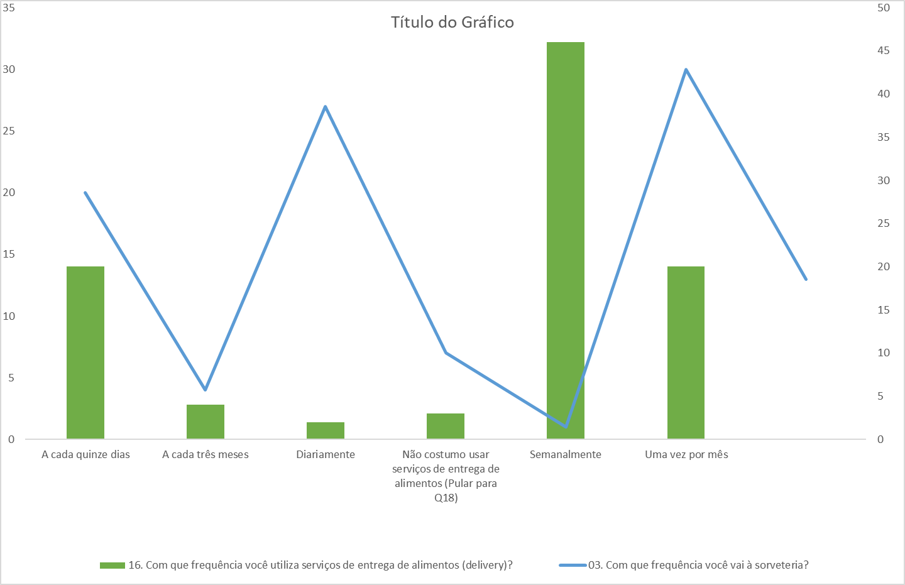
03. Com que frequência você vai à sorveteria? | 16. Com que frequência você utiliza serviços de entrega de alimentos (delivery)?
Uma vez por semana | Semanalmente
A cada três meses | A cada quinze dias
A cada três meses | A cada quinze dias
De duas a três vezes por semana | Semanalmente
Uma vez por mês | A cada quinze dias
De duas a três vezes por semana
A cada três meses | Semanalmente
Uma vez por semana | Semanalmente
Uma vez por mês | Uma vez por mês
Uma vez por mês | Semanalmente
A cada três meses | Semanalmente
A cada quinze dias | Diariamente
Uma vez por semana | Semanalmente
Uma vez por mês | A cada quinze dias
Uma vez por semana | Semanalmente
Uma vez por semana | Semanalmente
De duas a três vezes por semana | Semanalmente
Uma vez por semana | Semanalmente
A cada três meses | Uma vez por mês
Uma vez por semana | Semanalmente
A cada três meses | Não costumo usar serviços de entrega de alimentos (Pular para Q18)
Uma vez por mês | A cada três meses
Uma vez por mês | Diariamente
De duas a três vezes por semana | Semanalmente
A cada três meses | Semanalmente
Uma vez por mês | Semanalmente
A cada três meses | Não costumo usar serviços de entrega de alimentos (Pular para Q18)
Uma vez por mês | A cada quinze dias
A cada três meses | Semanalmente
Uma vez por mês | Semanalmente
A cada quinze dias | Semanalmente
A cada quinze dias | A cada quinze dias
A cada três meses | Semanalmente
Uma vez por mês | Não costumo usar serviços de entrega de alimentos (Pular para Q18)
A cada três meses | Uma vez por mês
Uma vez por mês | Semanalmente
A cada três meses | Semanalmente
A cada quinze dias | Semanalmente
A cada quinze dias | Uma vez por mês
Uma vez por mês | Uma vez por mês
Uma vez por semana | Uma vez por mês
A cada três meses
A cada quinze dias | A cada três meses
A cada três meses
A cada seis meses | A cada três meses
Uma vez por mês
A cada seis meses | Uma vez por mês
Uma vez por mês | A cada quinze dias
Uma vez por semana | Semanalmente
Uma vez por mês | Semanalmente
Uma vez por mês
Uma vez por semana | Uma vez por mês
A cada três meses | Uma vez por mês
A cada quinze dias | Semanalmente
A cada quinze dias | A cada quinze dias
A cada quinze dias
Uma vez por mês | Semanalmente
Uma vez por mês | Semanalmente
Uma vez por mês | Semanalmente
A cada três meses | Uma vez por mês
Uma vez por mês
A cada quinze dias | Semanalmente
A cada quinze dias | Semanalmente
De duas a três vezes por semana | A cada quinze dias
Uma vez por mês | Semanalmente
A cada quinze dias | Semanalmente
A cada quinze dias | A cada quinze dias
A cada três meses | Semanalmente
A cada três meses | Uma vez por mês
A cada seis meses | A cada quinze dias
A cada três meses | Uma vez por mês
A cada seis meses | Uma vez por mês
A cada quinze dias | Uma vez por mês
A cada três meses | Uma vez por mês
A cada quinze dias | A cada quinze dias
Uma vez por mês | A cada quinze dias
De duas a três vezes por semana | Uma vez por mês
Uma vez por mês | Semanalmente
Uma vez por semana | A cada quinze dias
Uma vez por mês | A cada quinze dias
Uma vez por mês | A cada quinze dias
A cada quinze dias | A cada quinze dias
A cada três meses | Semanalmente
A cada três meses | Uma vez por mês
A cada três meses | Uma vez por mês
A cada três meses | A cada quinze dias
Uma vez por semana | Semanalmente
A cada quinze dias | Semanalmente
A cada três meses | Semanalmente
Uma vez por mês | Semanalmente
Uma vez por semana | Semanalmente
A cada quinze dias | Semanalmente
A cada quinze dias | Semanalmente
Uma vez por mês | Uma vez por mês
A cada quinze dias | A cada quinze dias
De duas a três vezes por semana | Semanalmente
Seis vezes por semana | A cada quinze dias
A cada três meses | Uma vez por mês
Uma vez por mês | Semanalmente
A cada três meses | A cada três meses
Uma vez por mês | Semanalmente
Uma vez por mês | Semanalmente

